Sheet1
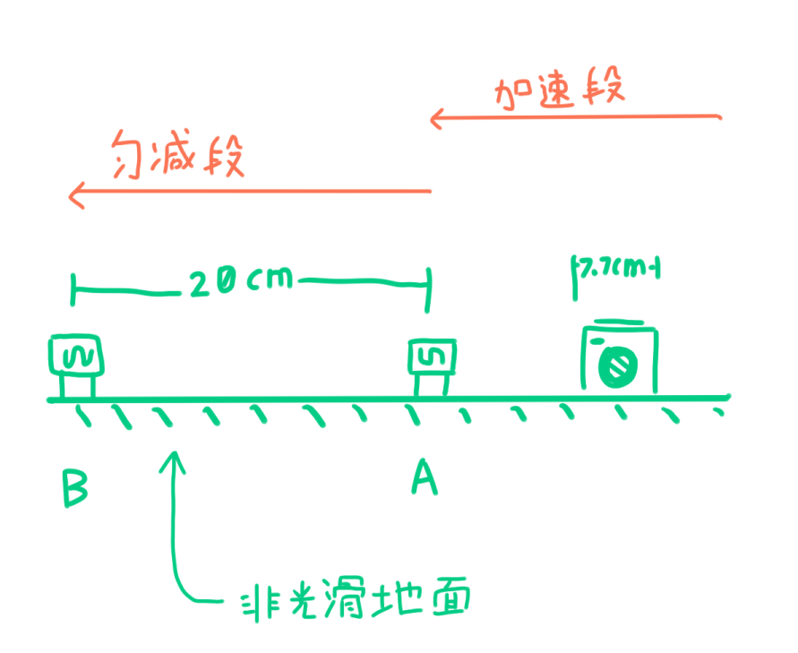
t1 | t2 | △t | v1 | v2 | △a
44 | 79 | 169 | 1.75 | 0.9746835443 | -4.5876713355
52 | 144 | 242 | 1.4807692308 | 0.53472222222 | -3.9092851593
52 | 106 | 230 | 1.4807692308 | 0.72641509434 | -3.2798005932
56 | 115 | 248 | 1.375 | 0.66956521739 | -2.8444950912
50 | 102 | 219 | 1.54 | 0.75490196078 | -3.5849225535
51 | 100 | 222 | 1.5098039216 | 0.77 | -3.3324500972
64 | 107 | 205 | 1.203125 | 0.71962616822 | -2.3585308867

